EAST
Продукт | Январь | Февраль | Март | Продажи Восток
A | 205 | 263 | 20
B | 164 | 17 | 146
C | 278 | 177 | 179
D | 156 | 214 | 240
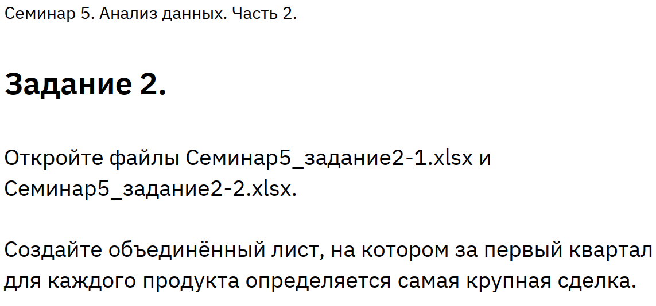
D | 72 | 134 | 48
D | 7 | 256 | 104
A | 141 | 87 | 148
A | 2 | 15 | 135
A | 44 | 47 | 72
B | 7 | 81 | 2
E | 25 | 120 | 171
E | 197 | 90 | 124
E | 221 | 121 | 48
A | 84 | 103 | 134
G | 13 | 250 | 51
D | -5 | 159 | 70
E | 136 | 152 | 28

